審議事項
第１１期福祉のまちづくり推進協議会の審議事項等について
資料１

１ 現状と課題

（１）福祉のまちづくり条例等に基づく整備等の進展

○前期推進協議会で、ハード面のバリアフリーが一定程度進展している中、ソフト面の取組のより一層の推進に向けた意見具申

○「Tokyo2020アクセシビリティ・ガイドライン」の策定（車いす使用者席のサイトラインの確保等）等、福祉のまちづくりにかかわる
新たな状況が発生

○東京2020大会の都立競技施設では、設計段階で学識経験者や障害者団体等からバリアフリーに関して意見聴取
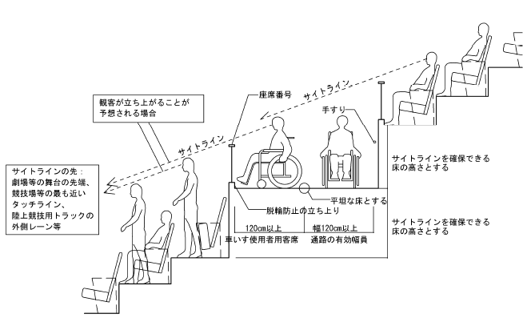

○福祉施設の整備促進のため、バリアフリーに関する基準の考え方について通知

東京2020大会も見据え、都民ファーストの視点からより望ましい整備等に向けた検討が必要

（２）福祉のまちづくり推進計画

○現行計画の計画期間は、平成26年度から30年度までの５年間
<東京都福祉のまちづくり推進計画
（平成26年度～平成30年度）>
「高齢者、障害者等の円滑な移動等に配慮した
建築設計標準（追補版）」（国土交通省）より抜粋
○５つの基本的視点で、計102事業を掲載

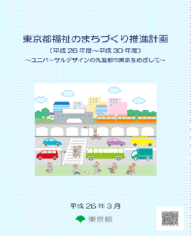
【現行計画の基本的視点】
Ⅰ 円滑な移動、施設利用のためのバリアフリー化の推進

Ⅱ 地域での自立した生活の基盤となるバリアフリー住宅の整備

Ⅲ 様々な障害特性や外国人等にも配慮した情報バリアフリーの充実

Ⅳ 災害時・緊急時の備えなど安全・安心のまちづくり
Ⅴ 心のバリアフリーに向けた普及啓発の強化・社会参加への支援

○現行計画策定後、東京2020大会に向けた様々な取組を実施

東京2020大会を契機に福祉のまちづくりの取組を加速させるとともに、
大会後の将来像まで見据えた新たな計画策定に向けた考え方が必要

２ 審議テーマ（案）

東京2020大会も見据えたユニバーサルデザインの理念に基づく 今後の福祉のまちづくり

（１） これまでの福祉のまちづくりの進展を踏まえたより望ましい整備等の方向性について

（主な検討内容）
○現状のまちづくりにおける課題の把握

○国のバリアフリー法に基づく施設整備基準や
「Tokyo2020アクセシビリティ・ガイドライン」の動向

○望ましい取組を進めるための方策

○当事者等による取組への参加の必要性

○施設の特性に応じた望ましい整備のあり方
「高齢者、障害者等の円滑な移動等に配慮した
建築設計標準（追補版）」（国土交通省）より抜粋

（２）東京都福祉のまちづくり推進計画の基本的考え方について

（主な検討内容）

○現行計画事業の実施状況

○福祉保健基礎調査（28年度実施）の結果を踏まえた考察

【調査スケジュール】
【主な調査項目】

平成28年10月 調査実施
平成29年３月 調査結果[速報]
平成29年10月 調査結果[確報]
まちの中のバリアフリー状況 など

○ハード・ソフト両面における今後の課題

○東京2020大会やその後も見据えたユニバーサルデザインの理念に基づく福祉のまちづくりにおける目指すべき将来像

３ 検討スケジュール

平成28年10月17日 第１回推進協議会開催

平成29年1月以降 専門部会により審議 ※28年度は2回程度開催

（主な検討課題）
・これまでの福祉のまちづくりの進展を踏まえたより望ましい整備等の方向性

平成29年11月 第２回推進協議会開催（中間報告）

平成29年11月以降 専門部会により審議

（主な検討課題）
・東京都福祉のまちづくり推進計画の基本的考え方

平成30年5月 第３回推進協議会開催（意見具申）

※専門部会は、委員のうち、「学識経験者」、「民間事業者」、「都民」で構成

※「東京2020大会都立競技施設の実施設計」及び「社会参加に関する障害者等の意識調査」に関する意見聴取は
前期から引き続き実施予定

